Munka1
Tőke | 500,000 Ft
Hozam | 6%

Év | TBSZ 1 | TBSZ 2 | TBSZ 3 | TBSZ 4 | TBSZ 5 | TBSZ 6 | TBSZ 7 | TBSZ 8 | TBSZ 9 | TBSZ 10 | Összes tőke | Erste havi 350 Ft | Erste 0,015% | Erste összes | Erste kum. | IBKR | IBKR kum.
0 | 500,000 Ft |  |  |  |  |  |  |  |  |  | 500,000 Ft | - Ft | 900 Ft | 900 Ft | 900 Ft | 24,000 Ft | 24,000 Ft
1 | 530,000 Ft | 500,000 Ft |  |  |  |  |  |  |  |  | 1,030,000 Ft | 4,200 Ft | 1,854 Ft | 6,054 Ft | 6,954 Ft | 24,000 Ft | 48,000 Ft
2 | 561,800 Ft | 530,000 Ft | 500,000 Ft |  |  |  |  |  |  |  | 1,591,800 Ft | 8,400 Ft | 2,865 Ft | 11,265 Ft | 18,219 Ft | 24,000 Ft | 72,000 Ft
3 | 595,508 Ft | 561,800 Ft | 530,000 Ft | 500,000 Ft |  |  |  |  |  |  | 2,187,308 Ft | 12,600 Ft | 3,937 Ft | 16,537 Ft | 34,756 Ft | 24,000 Ft | 96,000 Ft
4 | 631,238 Ft | 595,508 Ft | 561,800 Ft | 530,000 Ft | 500,000 Ft |  |  |  |  |  | 2,818,546 Ft | 16,800 Ft | 5,073 Ft | 21,873 Ft | 56,630 Ft | 24,000 Ft | 120,000 Ft
5 | 669,113 Ft | 631,238 Ft | 595,508 Ft | 561,800 Ft | 530,000 Ft |  |  |  |  |  | 2,987,659 Ft | 16,800 Ft | 5,378 Ft | 22,178 Ft | 78,808 Ft | 24,000 Ft | 144,000 Ft
6 |  | 669,113 Ft | 631,238 Ft | 595,508 Ft | 561,800 Ft | 1,169,113 Ft |  |  |  |  | 3,626,772 Ft | 16,800 Ft | 6,528 Ft | 23,328 Ft | 102,136 Ft | 24,000 Ft | 168,000 Ft
7 |  |  | 669,113 Ft | 631,238 Ft | 595,508 Ft | 1,239,260 Ft | 1,169,113 Ft |  |  |  | 4,304,232 Ft | 16,800 Ft | 7,748 Ft | 24,548 Ft | 126,683 Ft | 24,000 Ft | 192,000 Ft
8 |  |  |  | 669,113 Ft | 631,238 Ft | 1,313,615 Ft | 1,239,260 Ft | 1,169,113 Ft |  |  | 5,022,339 Ft | 16,800 Ft | 9,040 Ft | 25,840 Ft | 152,524 Ft | 24,000 Ft | 216,000 Ft
9 |  |  |  |  | 669,113 Ft | 1,392,432 Ft | 1,313,615 Ft | 1,239,260 Ft | 1,169,113 Ft |  | 5,783,532 Ft | 16,800 Ft | 10,410 Ft | 27,210 Ft | 179,734 Ft | 24,000 Ft | 240,000 Ft
10 |  |  |  |  |  | 1,475,978 Ft | 1,392,432 Ft | 1,313,615 Ft | 1,239,260 Ft | 1,169,113 Ft | 6,590,397 Ft | 16,800 Ft | 11,863 Ft | 28,663 Ft | 208,397 Ft | 24,000 Ft | 264,000 Ft
11 |  |  |  |  |  | 1,564,537 Ft | 1,475,978 Ft | 1,392,432 Ft | 1,313,615 Ft | 1,239,260 Ft
 |  |  |  |  |  |  | 1,564,537 Ft | 1,475,978 Ft | 1,392,432 Ft | 1,313,615 Ft
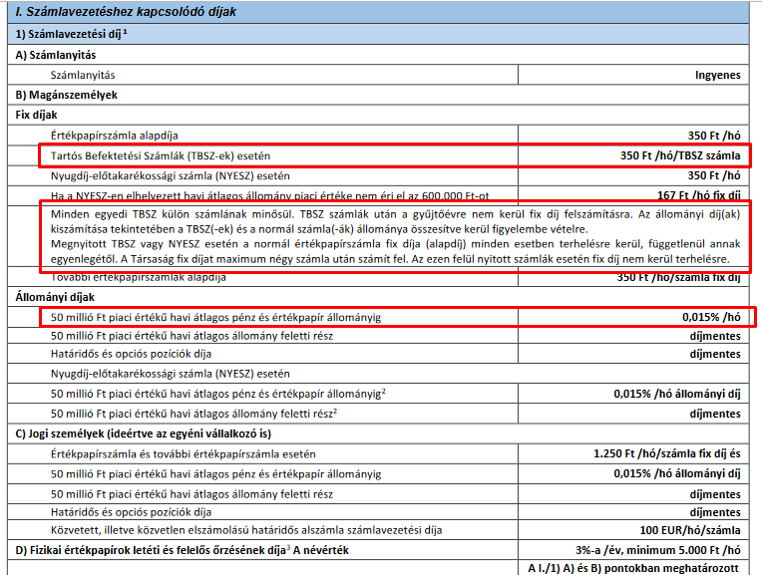
 |  |  |  |  |  |  |  | 1,564,537 Ft | 1,475,978 Ft | 1,392,432 Ft
 |  |  |  |  |  |  |  |  | 1,564,537 Ft | 1,475,978 Ft
 |  |  |  |  |  |  |  |  |  | 1,564,537 Ft

Év | TBSZ 1 | Erste havi 350 Ft | Erste 0,015% | Erste összes | Erste kum.
0 | 500,000 Ft | - Ft | 900 Ft | 900 Ft | 900 Ft
1 | 530,000 Ft | 4,200 Ft | 954 Ft | 5,154 Ft | 6,054 Ft
2 | 561,800 Ft | 4,200 Ft | 1,011 Ft | 5,211 Ft | 11,265 Ft
3 | 595,508 Ft | 4,200 Ft | 1,072 Ft | 5,272 Ft | 16,537 Ft
4 | 631,238 Ft | 4,200 Ft | 1,136 Ft | 5,336 Ft | 21,873 Ft
5 | 669,113 Ft | 4,200 Ft | 1,204 Ft | 5,404 Ft | 27,278 Ft

 |  |  |  |  |  |  | Erste TBSZ | 350 FT/hó/számla + 0,015% / hó

